Hoja1
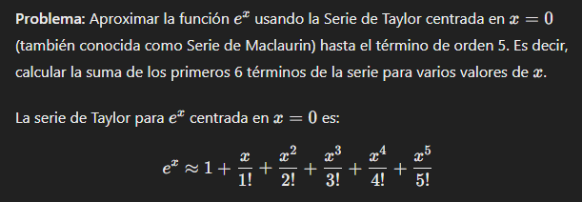
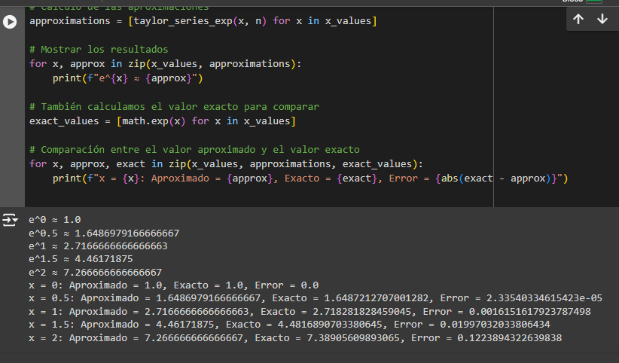

X | n | orden2 | orden3 | orden4 | orden 5 | orden6 | APROX. | VALOR EXACTO | ERROR
0 | 1 | 1 | 0 | 0.020833333333 | 0.0026041666667 | 0.00026041666667 | 2.0236979167 | 1.6487212707 | 0.37497664597
0.5 | 2 | 1.4142135624 | 0.125 | 0.16666666667 | 0.041666666667 | 0.0083333333333 | 3.755880229 | 2.7182818285 | 1.0375984006
1 | 3 | 3 | 0.5 | 0.5625 | 0.2109375 | 0.06328125 | 7.33671875 | 4.4816890703 | 2.8550296797
1.5 | 5 | 11.180339887 | 1.125 | 1.3333333333 | 0.66666666667 | 0.26666666667 | 19.572006554 | 7.3890560989 | 12.182950455
2 | 6 | 36 | 2 | 0 | 0 | 0 | 44 | 1 | 43

